Анкета
№ | Наименование ТМЦ / услуги (на русском) | Наименование ТМЦ / услуги (на английском) если применимо | Полная техническая характеристика (и комплектация) | Спецификация, марка и/или модель; Номер детали (или артикул) производителя | Производитель, бренд (наименование) | Краткое описание и цель использования | Фото (общий вид) | Нормативный срок поставки ТМЦ
1 | 4 | 5 | 13 | 14 | 15 | 18 | 20 | 21
 | заполнить вручную | заполнить вручную | заполнить вручную | заполнить вручную | заполнить вручную | заполнить вручную | заполнить вручную | заполнить вручную
1 | Pneumatic packaging device for strapping with plastic tape | Pneumatic plastic strapping tool | Specifications Strapping material: Polyester (PET) Strapping dimensions: width and thickness 19.0 – 32.0 mm / 3/4 – 1 1/4” 0.60 – 1.53 mm / .023 – .060” Weight with bracket: 8.9 kg / 19.6 lbs Dimensions without bracket: L 372 x W 176 x H 146 mm / 14.7” x 6.9” x 5.7” Average sealing strength: Up to 75% (depending on tape quality) Sealing type: Friction welding Belt tension: 2000 – 3500 N / 450 – 785 lbs (adjustable) or 4000 – 7000 N / 900 – 1570 lbs (Adjustable) Tension Speed: 120 mm/s / 4.7 in/s or 60 mm/s / 2.4 in/s Maximum Air Pressure: 6.0 bar / 87 psi Suspension Bracket Included with Tool | 49.0524.01 | FROMM or ANALOG | For packaging rolls of finished products with plastic tape | 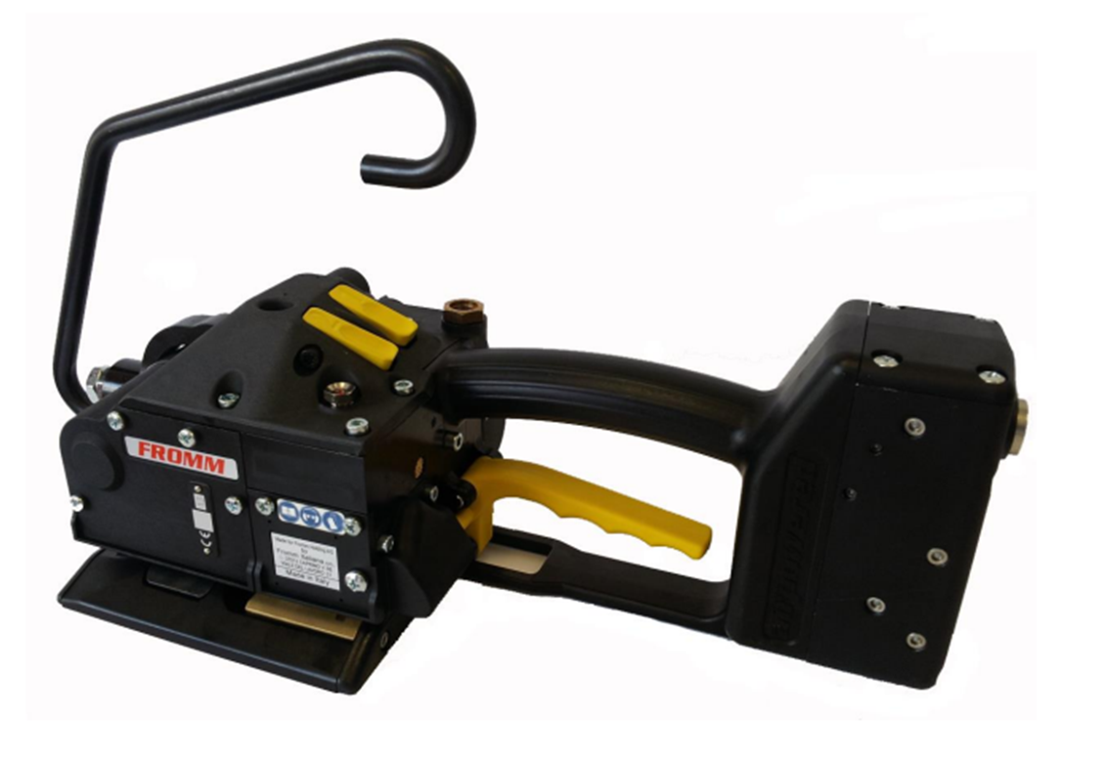 | 4 PC

Фото
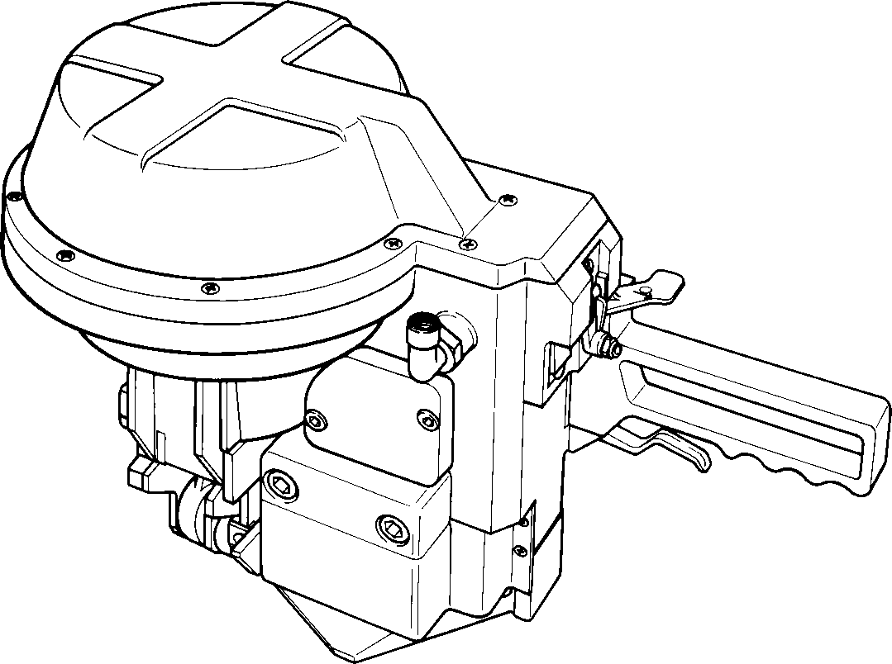
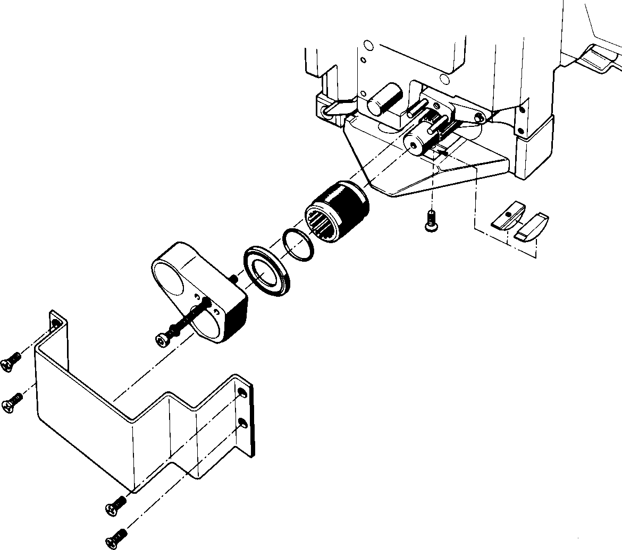
Feed wheel
Holder
End plate
Slide plate
Guard plate

